상품제안서
코비 직각 LED밀러 우드시계 | 상품코드: F15222

 |  |  |  |  |  |  | 02-412-0044 | www.easy1.co.kr
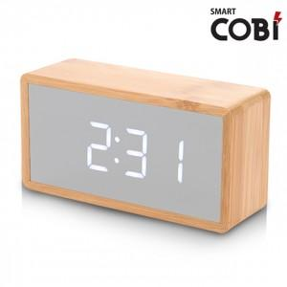

【상세/제작정보】 | ★기본수량은 60개이며, 소량주문 가능합니다. ★건전지 사용이 사용시간이 매우 짦으므로 USB케이블 연결사용을 권장. 1. 인쇄조건 - 기본수량 이상 : 실크1도 무료 ,UV칼라 개당300원, 택배비 무료 - 기본수량 이하 : 인쇄 기본 3만원, 택배 [60개入] 4천원 2. 포장방식 - 기본 개별 박스 , 선물포장 가능 [개당 300원 추가] 3. 납기 - 발주일로부터 4~5일 (선물포장시 납기1일추가) * 아답터 및 배터리별도(AAA 4개입-800원 추가) 아답터사용권장

【인쇄/포장옵션】 | 실크, 풀칼라 / 포장지포장

【공급단가】 | 수량 | 60~ | 100~ | 500~ | 1,000~ | 2,000~
*VAT별도 | 단가 | 10,800원 | 10,400원 | 10,000원 | 9,600원 | 9,360원

【상품 URL】 | https://dev.easy1.co.kr:443/src/goods_detail.php?gdno=15222

